Sheet1
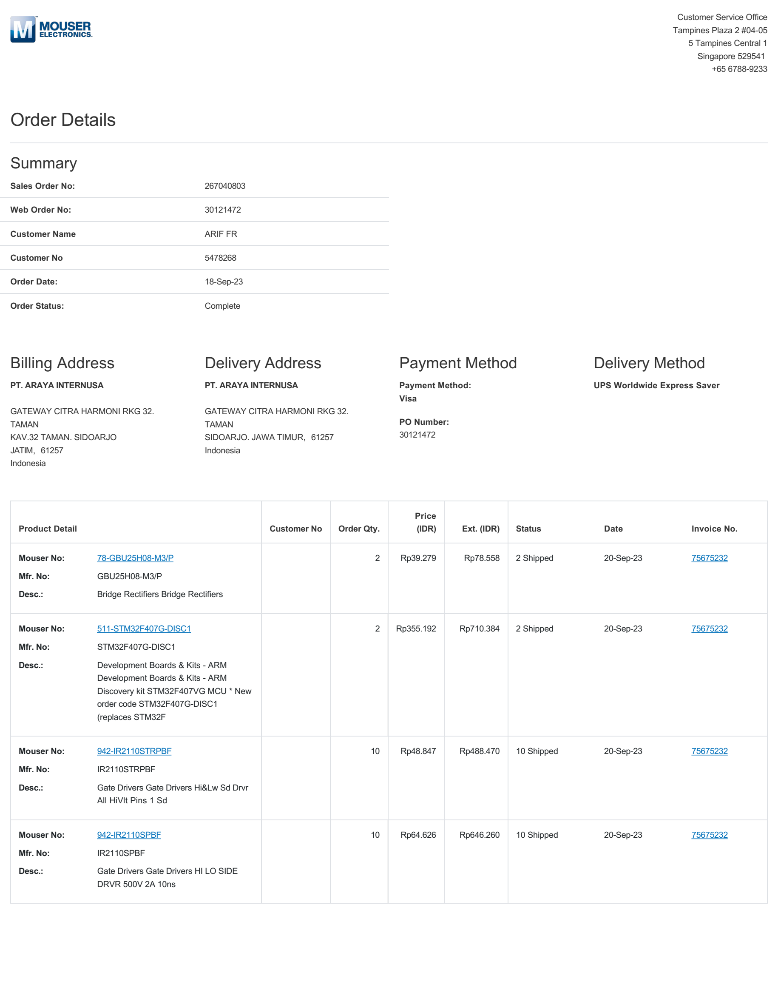
 | Rekap Nota untuk Tugas Akhir PCT-100
 | Embedded System Kit
 | Update 19/11/2023

 | Nama Periset:
 | 1. Muhammad Faris Zuhairi (07111940000164, TSP 2019)
 | 2. Hakhi Gya Yektianto (07111940000022, TSP 2019)
 | 3. Reno Darin Khalifah Panarung (07111940000156, TSP 2019) |  |  |  |  |  | Rincian Reimburse untuk Tiap Periset:
 | 4. Muhammad Lukmanul Hakim (5022201237, TSP 2020) |  |  |  |  |  | Alokasi dana dari Pak Eka Iskandar: Rp1.000.000
 |  |  | TOTAL (Rp) | 1000000
No. | Pembeli | Toko | Part | Jumlah | Tanggal Beli |  | Nama | Nominal | Jumlah Nota
1 | Faris | Akhishop | MCP4725 | 50000 | 13-Apr-23 | 1 | Faris | 819700 | 24
2 | Faris | Sakinah | MicroSD 4GB | 55000 | 3-May-23 | 2 | Haki | 114300 | 3
3 | Faris | Pak Panut | PCB Modul Kontrol | 90000 | 14-Jul-23 | 3 | Reno | 20000 | 1
4 | Faris | Isee | LM2596 DCDC Conv. | 12000 | 10-May-23 |  | TOTAL PCT: | 954000 | 28
5 | Faris | Alef | Mosfer IRFP dan TIP | 35500 | 17-Apr-23
6 | Faris | Isee | GY4725 dan KF2510 | 45000 | 24-May-23 |  | Sisa: | 46000
7 | Faris | Isee | LM7806 dan Relay Songle | 10000 | 7-Jun-23 |  |  |  |  | Nominal | Jumlah Nota
8 | Faris | Akhishop | MCP4725 | 50000 | 8-Apr-23 | 4 | Sisa ini untuk riset TA Motor Hakim: |  |  | 46000 | 1
9 | Faris | Isee | VR, KF2510, IRF, Konektor | 45000 | 12-Apr-23
10 | Faris | Isee, QRIS | Konektor 7.62, DC 12V, KF2510 | 29500 | 21-Jul-23
11 | Faris | Eltech | DB25 | 5500 | 24-Jul-23
12 | Faris | Berkat | Molex, dioda, kapasitor, header | 29200 | 15-Jul-23
13 | Faris | Berkat | DIP Switch | 5000 | 12-Jul-23
14 | Faris | Berkat | LM7812 | 3000 | 10-Jul-23
15 | Haki | Berkat | PCB Modul Terminal | 28000 | 25-Jul-23
16 | Faris | Tokped Palta | ADUM1250 | 91700 | 14-Apr-23
17 | Faris | Tokped Mulsanne | Soket IC, Header, Jumper | 41300 | 14-Jul-23
18 | Faris | Isee, QRIS BRIMO | Terminal Block 3p PCB Hijau Big | 4000 | 25-Jul-23
19 | Haki | Tokped | pipa akrilik | 26300 | 3-Jul-23
20 | Haki |  | Dobel drat 2, konektor Y, sealtape | 60000
21 | Faris | Berkat | Opto 4N25, IRFZ44, TIP32, BC140 | 36000 | 31-Mar-23
22 | Faris | TB. Fania PPS | Selang 5/8', Klem 3/4' | 19000 | 27-Mar-23
23 | Faris | Isee | 2 PCB Single Layer dot matrix | 24000 | 21-Nov-22
24 | Reno | Toeng Market | Box plastik lion star (tanpa nota) | 20000 | 30-Aug-23
25 | Faris | Akhishop | MicroSD Module | 8000 | 15-Jul-23
26 | Faris | HAP Laser Cut Gebang | Cetak akrilik bening 3mm | 80000 | 10-Aug-23
27 | Faris | Bayu Laser Gebang Putih | Engsel akrilik 3cm | 16000 | 10-Aug-23
28 | Faris | SDA Global Raden Saleh | Nut dan Nylon Tube | 35000 | 24-Aug-23
29 | Hakim | Mouser Electronics | Uang sisa PCT untuk beli komponen TA Hakim | 46000 | 18-Sep-23

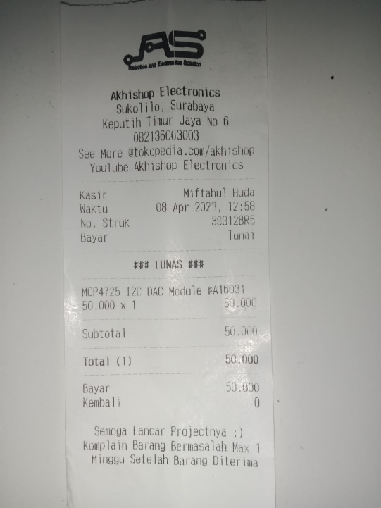
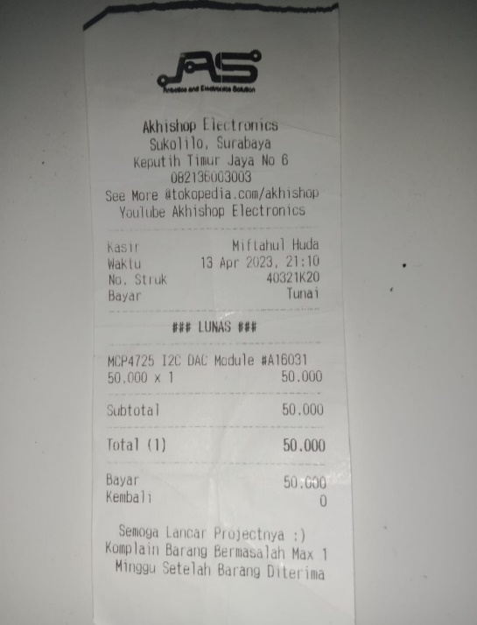

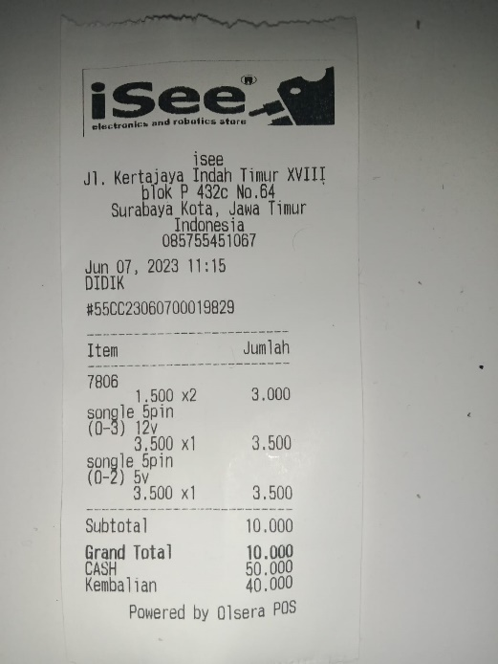
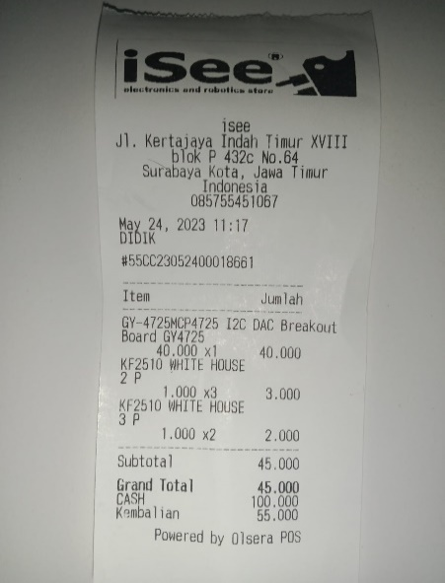

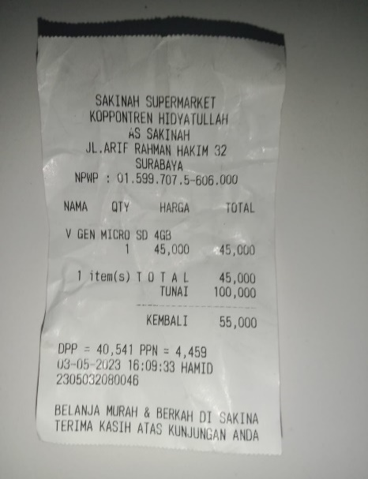
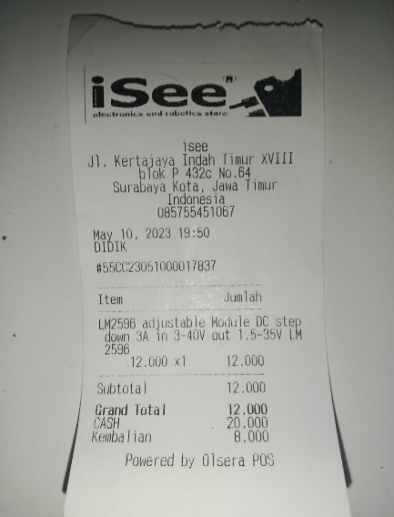
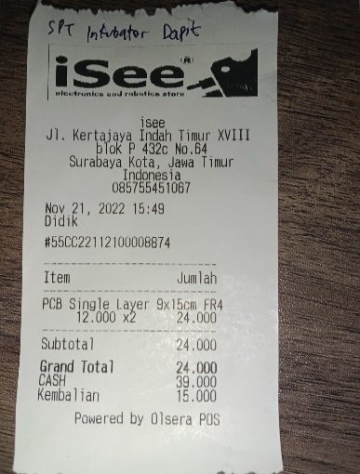

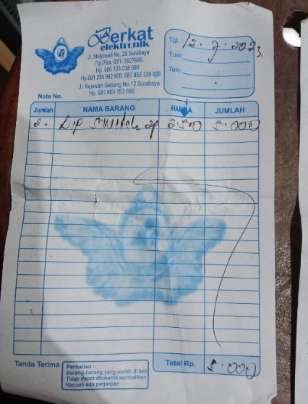
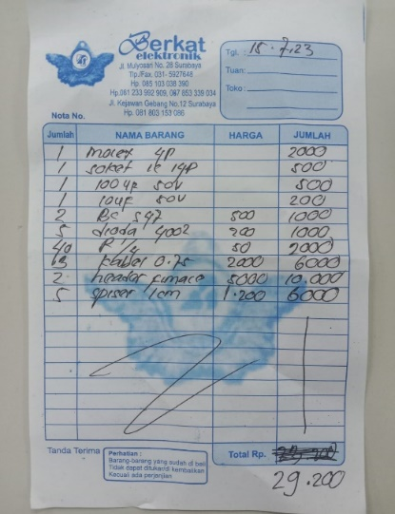
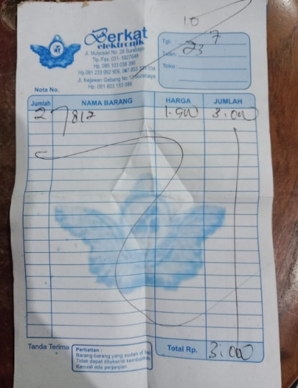
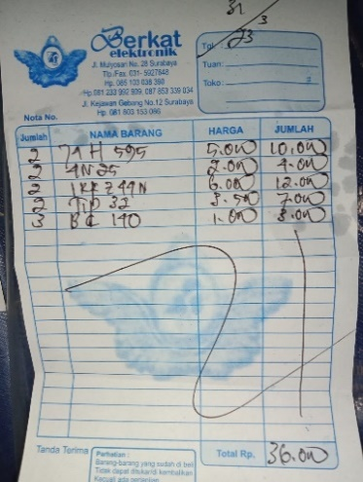
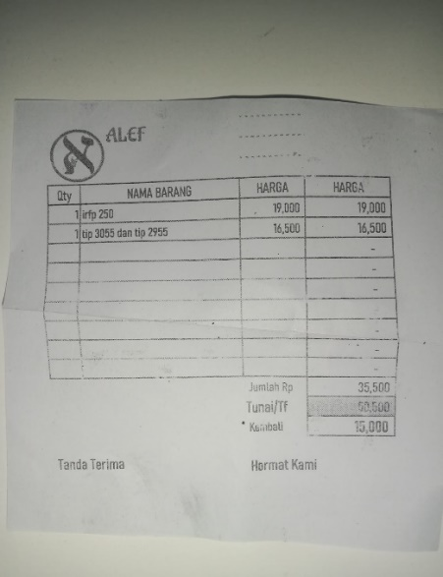
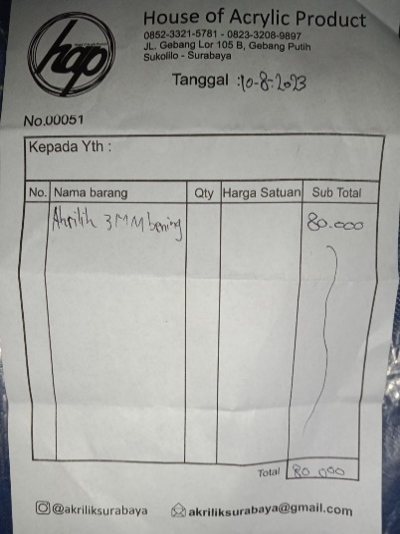

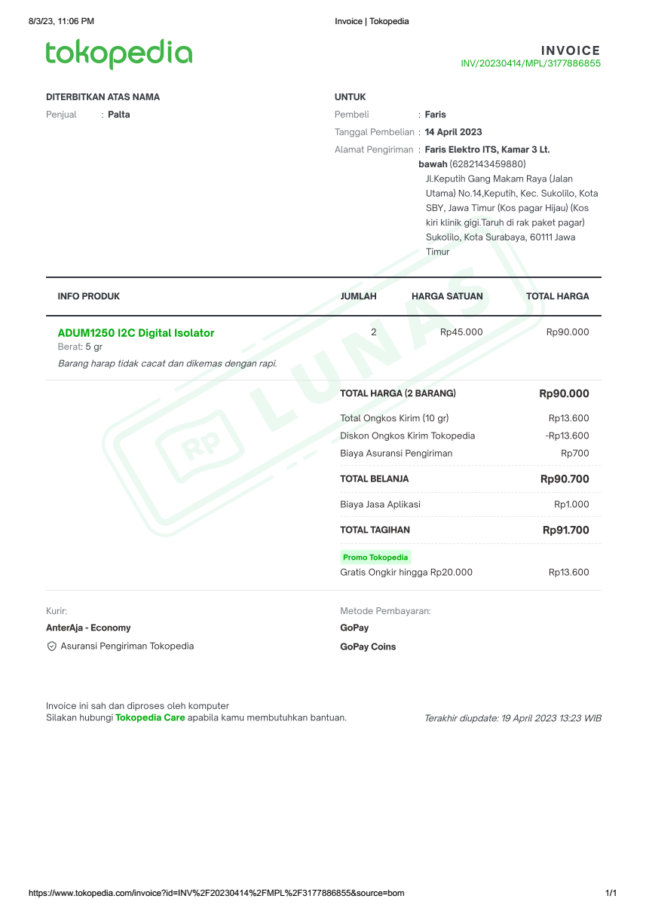
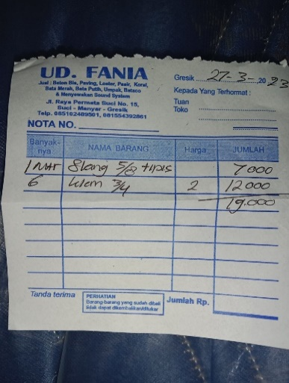
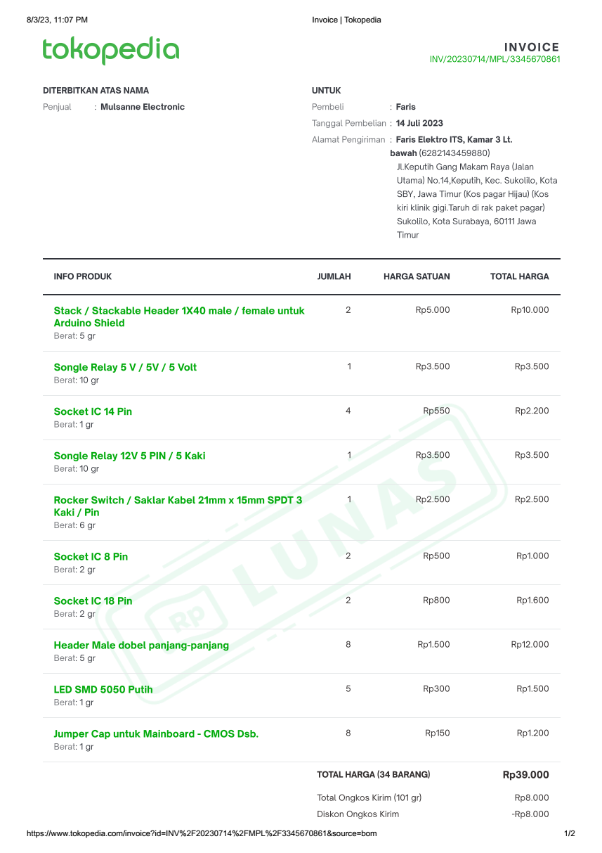
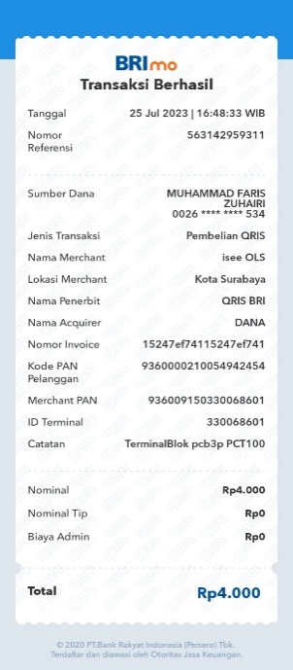
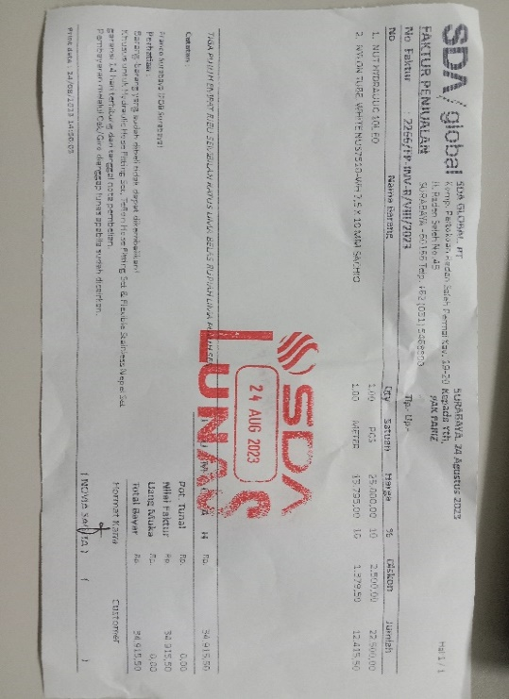

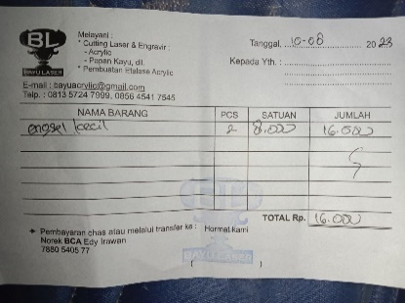

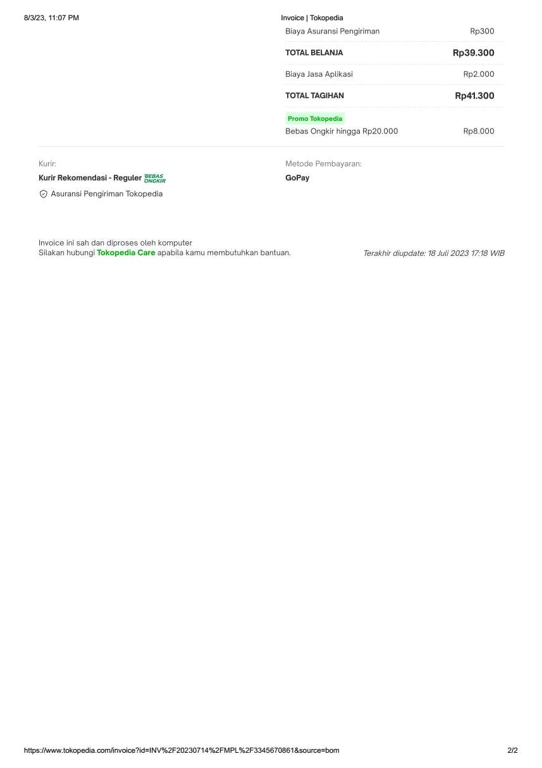

 | Nota berikut ialah pembelian untuk TA Hakim (TSP 2020)
 | Sisa uang Rp46ribu dialokasikan untuk pembiayaan riset Motor Induksi Hakim, nominal yang lain dari sisa ini dapat diabaikan.

